fruit
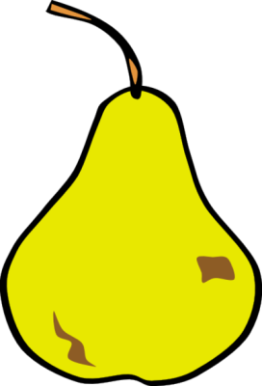
Fruits

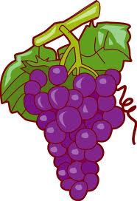
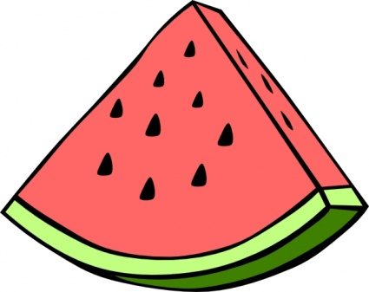
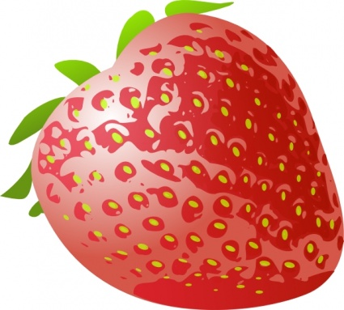
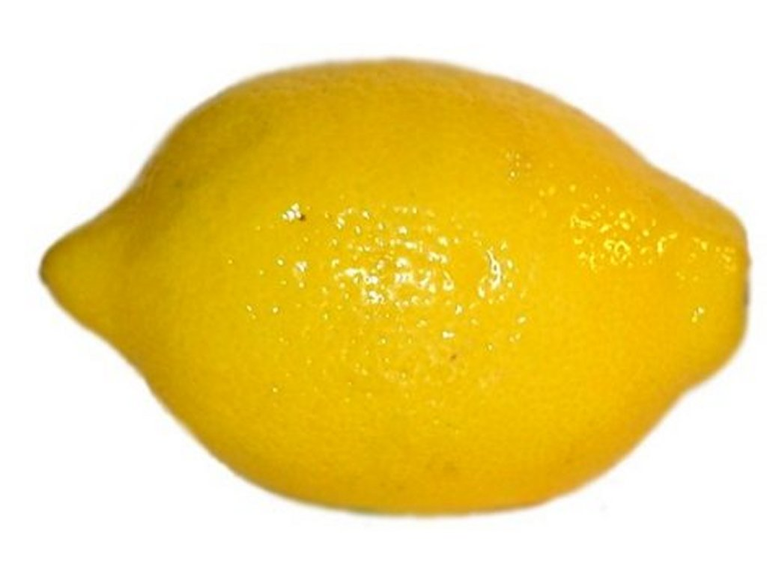

Start again
Check

odgovori
Back
 | correct answers: | 0

apple | banana |  | grape | strawberry | lemon | watermelon

0 | 0 |  | 0 | 0 | 0 | 0
û | û |  | û | û | û | û

